상품제안서
데일리 톡 파우치 160x170mm | 상품코드: S41919

 |  |  |  |  |  |  | 02-713-8555 | www.synergygift.co.kr
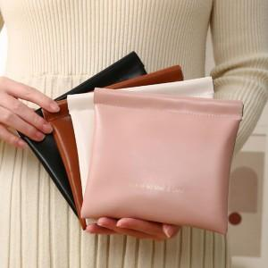

【상세/제작정보】

【인쇄/포장옵션】 | 실크, 스티커 / OPP(비닐)

【공급단가】 | 수량 | 200~ | 500~ | 1,000~ | 3,000~ | 10,000~
*VAT별도 | 브라운 | 1,620원 | 1,600원 | 1,560원 | 1,500원 | 1,430원
 | 블랙 | 1,620원 | 1,600원 | 1,560원 | 1,500원 | 1,430원
 | 아이보리 | 1,620원 | 1,600원 | 1,560원 | 1,500원 | 1,430원
 | 핑크 | 1,620원 | 1,600원 | 1,560원 | 1,500원 | 1,430원

【상품 URL】 | https://www.synergygift.co.kr:443/src/goods_detail.php?gdno=41919

